1205
氏名 | 唐川遥
チーム名 | ポイフル | 作業時間合計
作成日 | 2022-12-05 | 200分
No | 作業名 | 作業時間(分) | 作業予定(%) | 作業実績(%)
1 | 開発 | 200分 | 20 | 20
2
3
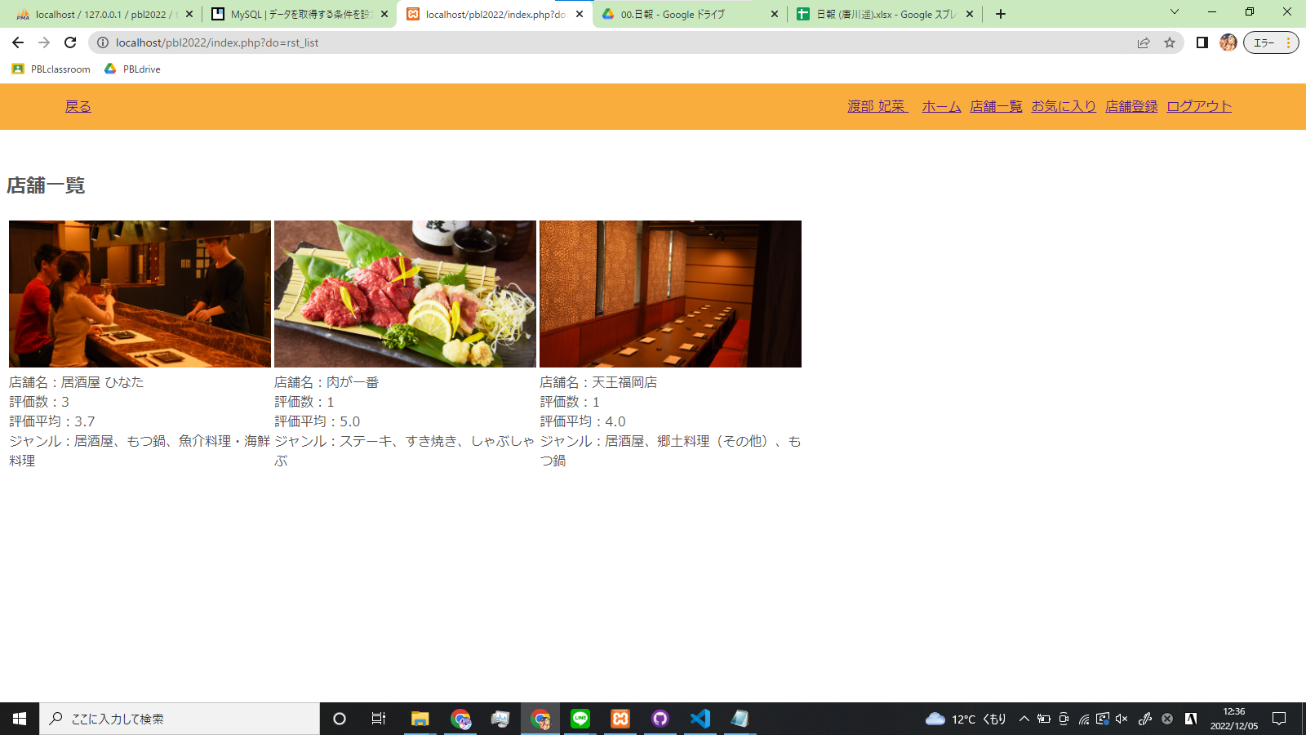
4
5
6
7
8
9
10
報告 | ヘッダーcssを修正する作業と、店舗一覧に出力する情報をデータベースから取ってくるようにした。また、今週の作業可能日を開発チームで共有し作業日を決めた。
連絡 | 特に無し
相談 | 特に無し
所感 | データベース内の別のテーブルからの値をカウントしたり平均を出したりする部分で少し詰まったが、無事解決できた。これを調べたことでSQL文への理解が深まり今後の作業は今回よりスムーズに行く気がする。チームメンバーと日付の確認なども出来たので今週は頑張っていきたい。

PLコメント
先輩コメント

上司コメント

